上海_房屋竣工面积_住宅_累计值
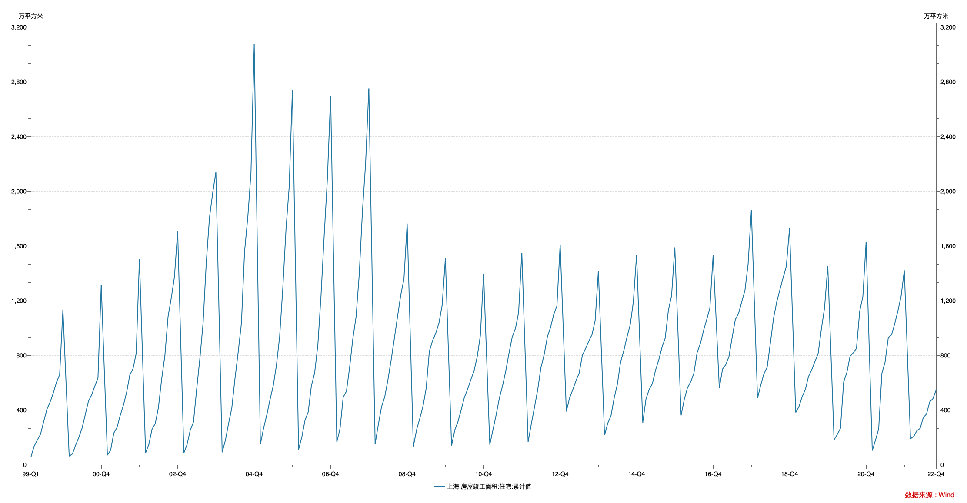

指标名称 | 上海:房屋竣工面积:住宅:累计值
1999-02-28 | 54.20
1999-03-31 | 135.68
1999-04-30 | 179.87
1999-05-31 | 223.14
1999-06-30 | 314.78
1999-07-31 | 405.19
1999-08-31 | 458.64
1999-09-30 | 524.89
1999-10-31 | 604.11
1999-11-30 | 658.86
1999-12-31 | 1133.59
2000-02-29 | 63.30
2000-03-31 | 79.82
2000-04-30 | 142.85
2000-05-31 | 200.21
2000-06-30 | 265.50
2000-07-31 | 364.94
2000-08-31 | 464.72
2000-09-30 | 510.03
2000-10-31 | 575.15
2000-11-30 | 636.05
2000-12-31 | 1312.24
2001-02-28 | 70.38
2001-03-31 | 107.67
2001-04-30 | 231.62
2001-05-31 | 273.44
2001-06-30 | 359.96
2001-07-31 | 436.18
2001-08-31 | 531.07
2001-09-30 | 656.61
2001-10-31 | 703.57
2001-11-30 | 814.73
2001-12-31 | 1501.98
2002-02-28 | 87.41
2002-03-31 | 149.36
2002-04-30 | 259.20
2002-05-31 | 301.75
2002-06-30 | 417.06
2002-07-31 | 625.79
2002-08-31 | 799.40
2002-09-30 | 1081.76
2002-10-31 | 1220.07
2002-11-30 | 1372.65
2002-12-31 | 1708.04
2003-02-28 | 86.06
2003-03-31 | 148.63
2003-04-30 | 252.16
2003-05-31 | 312.38
2003-06-30 | 548.37
2003-07-31 | 775.12
2003-08-31 | 1037.40
2003-09-30 | 1474.19
2003-10-31 | 1808.35
2003-11-30 | 1984.76
2003-12-31 | 2139.99
2004-02-29 | 91.60
2004-03-31 | 179.73
2004-04-30 | 300.68
2004-05-31 | 414.15
2004-06-30 | 627.87
2004-07-31 | 823.04
2004-08-31 | 1035.24
2004-09-30 | 1559.77
2004-10-31 | 1811.81
2004-11-30 | 2132.87
2004-12-31 | 3076.19
2005-02-28 | 149.92
2005-03-31 | 269.18
2005-04-30 | 363.68
2005-05-31 | 475.71
2005-06-30 | 574.18
2005-07-31 | 725.27
2005-08-31 | 936.96
2005-09-30 | 1288.21
2005-10-31 | 1725.17
2005-11-30 | 2030.09
2005-12-31 | 2739.91
2006-02-28 | 111.83
2006-03-31 | 203.01
2006-04-30 | 324.57
2006-05-31 | 386.50
2006-06-30 | 577.16
2006-07-31 | 670.21
2006-08-31 | 876.48
2006-09-30 | 1235.49
2006-10-31 | 1685.09
2006-11-30 | 2090.54
2006-12-31 | 2699.11
2007-02-28 | 165.30
2007-03-31 | 266.42
2007-04-30 | 494.39
2007-05-31 | 537.68
2007-06-30 | 709.09
2007-07-31 | 921.66
2007-08-31 | 1081.82
2007-09-30 | 1389.06
2007-10-31 | 1854.71
2007-11-30 | 2203.67
2007-12-31 | 2752.45
2008-02-29 | 152.89
2008-03-31 | 295.10
2008-04-30 | 424.43
2008-05-31 | 497.11
2008-06-30 | 620.47
2008-07-31 | 766.44
2008-08-31 | 926.31
2008-09-30 | 1083.89
2008-10-31 | 1242.78
2008-11-30 | 1357.39
2008-12-31 | 1763.33
2009-02-28 | 132.86
2009-03-31 | 256.29
2009-04-30 | 336.94
2009-05-31 | 428.20
2009-06-30 | 555.62
2009-07-31 | 830.12
2009-08-31 | 908.46
2009-09-30 | 961.96
2009-10-31 | 1037.43
2009-11-30 | 1166.61
2009-12-31 | 1508.81
2010-02-28 | 139.59
2010-03-31 | 255.15
2010-04-30 | 315.06
2010-05-31 | 402.15
2010-06-30 | 492.25
2010-07-31 | 551.41
2010-08-31 | 622.76
2010-09-30 | 685.36
2010-10-31 | 790.15
2010-11-30 | 945.24
2010-12-31 | 1396.05
2011-02-28 | 147.72
2011-03-31 | 258.23
2011-04-30 | 366.12
2011-05-31 | 489.12
2011-06-30 | 577.32
2011-07-31 | 687.45
2011-08-31 | 817.58
2011-09-30 | 934.04
2011-10-31 | 996.32
2011-11-30 | 1111.70
2011-12-31 | 1549.66
2012-02-29 | 168.15
2012-03-31 | 300.70
2012-04-30 | 421.33
2012-05-31 | 550.58
2012-06-30 | 709.88
2012-07-31 | 804.00
2012-08-31 | 935.84
2012-09-30 | 1003.85
2012-10-31 | 1099.93
2012-11-30 | 1161.07
2012-12-31 | 1609.13
2013-02-28 | 389.33
2013-03-31 | 488.55
2013-04-30 | 547.36
2013-05-31 | 614.68
2013-06-30 | 668.46
2013-07-31 | 799.52
2013-08-31 | 849.85
2013-09-30 | 902.89
2013-10-31 | 951.22
2013-11-30 | 1053.68
2013-12-31 | 1417.41
2014-02-28 | 217.07
2014-03-31 | 304.50
2014-04-30 | 357.43
2014-05-31 | 488.31
2014-06-30 | 587.12
2014-07-31 | 751.20
2014-08-31 | 834.48
2014-09-30 | 933.48
2014-10-31 | 1022.85
2014-11-30 | 1191.60
2014-12-31 | 1535.55
2015-02-28 | 308.91
2015-03-31 | 482.10
2015-04-30 | 549.84
2015-05-31 | 593.42
2015-06-30 | 691.98
2015-07-31 | 767.19
2015-08-31 | 860.59
2015-09-30 | 925.50
2015-10-31 | 1131.74
2015-11-30 | 1235.57
2015-12-31 | 1588.95
2016-02-29 | 361.72
2016-03-31 | 479.62
2016-04-30 | 563.39
2016-05-31 | 607.05
2016-06-30 | 668.91
2016-07-31 | 820.14
2016-08-31 | 886.35
2016-09-30 | 980.55
2016-10-31 | 1062.57
2016-11-30 | 1145.19
2016-12-31 | 1532.88
2017-02-28 | 562.36
2017-03-31 | 699.84
2017-04-30 | 730.61
2017-05-31 | 790.66
2017-06-30 | 928.42
2017-07-31 | 1062.43
2017-08-31 | 1106.66
2017-09-30 | 1190.74
2017-10-31 | 1275.84
2017-11-30 | 1467.42
2017-12-31 | 1862.74
2018-02-28 | 486.65
2018-03-31 | 583.76
2018-04-30 | 664.73
2018-05-31 | 713.14
2018-06-30 | 886.90
2018-07-31 | 1071.06
2018-08-31 | 1192.85
2018-09-30 | 1280.47
2018-10-31 | 1368.58
2018-11-30 | 1451.21
2018-12-31 | 1730.27
2019-02-28 | 382.71
2019-03-31 | 425.66
2019-04-30 | 497.02
2019-05-31 | 550.75
2019-06-30 | 645.78
2019-07-31 | 695.42
2019-08-31 | 755.88
2019-09-30 | 813.58
2019-10-31 | 993.65
2019-11-30 | 1145.82
2019-12-31 | 1453.28
2020-02-29 | 182.70
2020-03-31 | 222.07
2020-04-30 | 266.39
2020-05-31 | 606.43
2020-06-30 | 674.07
2020-07-31 | 793.77
2020-08-31 | 819.18
2020-09-30 | 851.41
2020-10-31 | 1123.14
2020-11-30 | 1229.48
2020-12-31 | 1627.61
2021-02-28 | 103.86
2021-03-31 | 181.02
2021-04-30 | 261.82
2021-05-31 | 669.68
2021-06-30 | 749.55
2021-07-31 | 929.72
2021-08-31 | 950.61
2021-09-30 | 1030.44
2021-10-31 | 1125.60
2021-11-30 | 1231.55
2021-12-31 | 1421.43
2022-02-28 | 190.80
2022-03-31 | 206.99
2022-04-30 | 249.48
2022-05-31 | 265.89
2022-06-30 | 344.60
2022-07-31 | 371.46
2022-08-31 | 459.94
2022-09-30 | 483.24
2022-10-31 | 546.50

数据来源：Wind

